Análise Física Macro
 | ED. BE
 | ANÁLISE FÍSICA MACRO
 |  |  |  |  |  |  |  | Data: | 2020-10-31
 |  |  |  |  |  |  |  | Mês Ref: | Oct-20
 |  | Oct-20 | Sep-20 | Principais Atividades Resumo
11 | % Físico Acumulado Previsto | 53.87% | 48.42% | Item | Atividades Atrasadas |  | % Prev. Até a data | % Real. Até a data | Desvio Físico
1 | % Físico Acumulado Executado | 60.45% | 56.85% | 09 | REVESTIMENTO DE PISO |  | 25.03% | 20.86% | -4.17%
2 | % Físico Mensal Previsto | 5.45% | 3.94% | 10 | REVESTIMENTO DE PAREDE |  | 50.18% | 47.89% | -2.29%
3 | % Físico Mensal Executado | 3.59% | 8.27% | 08 | IMPERMEABILIZAÇÃO / ISOLAMENTO |  | 62.06% | 58.31% | -3.76%
4 | Desvio físico | 6.58% | 8.43% | 13 | ESQUADRIAS DE ALUMÍNIO |  | 2.44% | 2.05% | -0.40%
5 |  |  |  | 14 | ESQUADRIAS EM METALON |  | 7.65% | 5.15% | -2.50%
6 | A obra está adiantada (em dias) | 22 | 34 | 11 | REVESTIMENTO DE TETO |  | 12.80% | 12.29% | -0.51%
7 |  |  | 0.00 | 0 | 0 |  | 0.00% | 0.00% | 0.00%
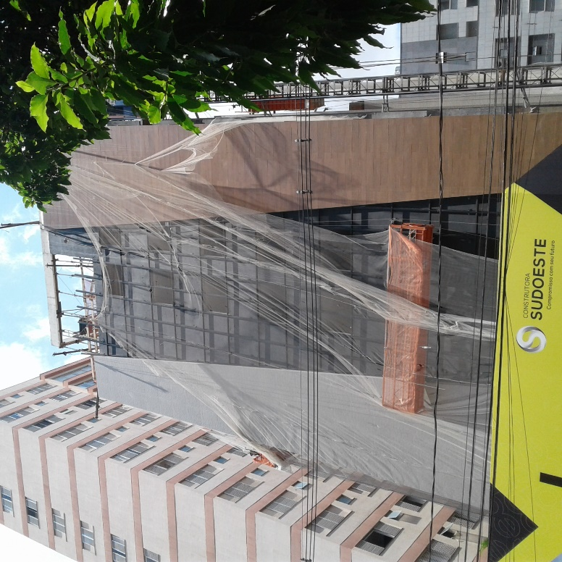
8 |  |  |  | 0 | 0 |  | 0.00% | 0.00% | 0.00%
9 |  |  |  | 0 | 0 |  | 0.00% | 0.00% | 0.00%
10 |  |  |  | 0 | 0 |  | 0.00% | 0.00% | 0.00%
 |  |  |  | Item | Atividades Adiantadas |  | % Prev. Até a data | % Real. Até a data | Desvio Físico
1 |  |  |  | 16 | INSTALAÇÕES |  | 46.98% | 73.45% | 26.47%
2 |  |  |  | 12 | REVESTIMENTO EXTERNO |  | 52.93% | 84.84% | 31.91%
3 |  |  |  | 07 | ALVENARIA / FECHAMENTO |  | 79.45% | 86.62% | 7.17%
4 |  |  |  | 20 | DIVERSOS |  | 0.00% | 2.62% | 2.62%
5 |  |  |  | 19 | PINTURA |  | 0.39% | 1.23% | 0.85%
6 |  |  |  | 0 | 0 |  | 0.00% | 0.00% | 0.00%
7 |  |  |  | 0 | 0 |  | 0.00% | 0.00% | 0.00%
8 |  |  |  | 0 | 0 |  | 0.00% | 0.00% | 0.00%
9 |  |  |  | 0 | 0 |  | 0.00% | 0.00% | 0.00%
10 |  |  |  | 0 | 0 |  | 0.00% | 0.00% | 0.00%
11 |  |  |  | 0 | 0 |  | 0.00% | 0.00% | 0.00%
DESPESAS DIRETAS PREVISTAS X REALIZADAS
 | % EXEC | % PREV.mes
Oct-19 | 0.00% | 2.88%
Nov-19 | 2.39% | 1.68%
Dec-19 | 5.74% | 3.40%
Jan-20 | 3.17% | 2.87%
Feb-20 | 3.40% | 2.81%
Mar-20 | 3.04% | 4.87%
Apr-20 | 4.94% | 5.10%
May-20 | 2.34% | 3.69%
Jun-20 | 2.53% | 1.36%
Jul-20 | 3.21% | 1.74%
Aug-20 | 5.81% | 4.10%
Sep-20 | 8.27% | 3.94%
Oct-20 | 3.59% | 5.45%
Nov-20 |  | 11.76%
Dec-20 |  | 8.73%
Jan-21 |  | 5.99%
Feb-21 |  | 4.96%
Mar-21 |  | 9.02%
Apr-21 |  | 5.67%

DESPESAS DIRETAS PREVISTAS X REALIZADAS
 | % EXEC | 31
Oct-19 | 12.01% | 12.86%
Nov-19 | 14.40% | 14.54%
Dec-19 | 20.14% | 17.94%
Jan-20 | 23.31% | 20.81%
Feb-20 | 26.70% | 23.62%
Mar-20 | 29.74% | 28.49%
Apr-20 | 34.69% | 33.59%
May-20 | 37.03% | 37.28%
Jun-20 | 39.56% | 38.64%
Jul-20 | 42.78% | 40.38%
Aug-20 | 48.59% | 44.48%
Sep-20 | 56.85% | 48.42%
Oct-20 | 60.45% | 53.87%
Nov-20 |  | 65.63%
Dec-20 |  | 74.36%
Jan-21 |  | 80.35%
Feb-21 |  | 85.31%
Mar-21 |  | 94.33%
Apr-21 |  | 100.00%

DESPESAS TOTAIS (DD+DI) PREVISTAS X REALIZADAS
 | % EXEC | % PREV.mes
Oct-19 | 0.00% | 3.22%
Nov-19 | 2.64% | 2.37%
Dec-19 | 5.76% | 3.53%
Jan-20 | 3.45% | 3.45%
Feb-20 | 3.68% | 3.40%
Mar-20 | 3.07% | 4.93%
Apr-20 | 5.46% | 5.07%
May-20 | 3.05% | 4.13%
Jun-20 | 3.80% | 2.62%
Jul-20 | 4.33% | 2.84%
Aug-20 | 4.42% | 4.35%
Sep-20 | 8.24% | 4.31%
Oct-20 | 3.84% | 5.49%
Nov-20 |  | 9.24%
Dec-20 |  | 7.51%
Jan-21 |  | 5.69%
Feb-21 |  | 4.90%
Mar-21 |  | 7.85%
Apr-21 |  | 5.67%

DESPESAS TOTAIS (DD+DI) PREVISTAS X REALIZADAS
 | % EXEC | % PREV.
Oct-19 | 11.06% | 12.65%
Nov-19 | 13.70% | 15.02%
Dec-19 | 19.46% | 18.55%
Jan-20 | 22.92% | 22.00%
Feb-20 | 26.60% | 25.40%
Mar-20 | 29.67% | 30.33%
Apr-20 | 35.13% | 35.40%
May-20 | 38.19% | 39.53%
Jun-20 | 41.98% | 42.15%
Jul-20 | 46.31% | 44.99%
Aug-20 | 50.72% | 49.34%
Sep-20 | 58.97% | 53.65%
Oct-20 | 62.81% | 59.14%
Nov-20 |  | 68.38%
Dec-20 |  | 75.89%
Jan-21 |  | 81.58%
Feb-21 |  | 86.48%
Mar-21 |  | 94.33%
Apr-21 |  | 100.00%

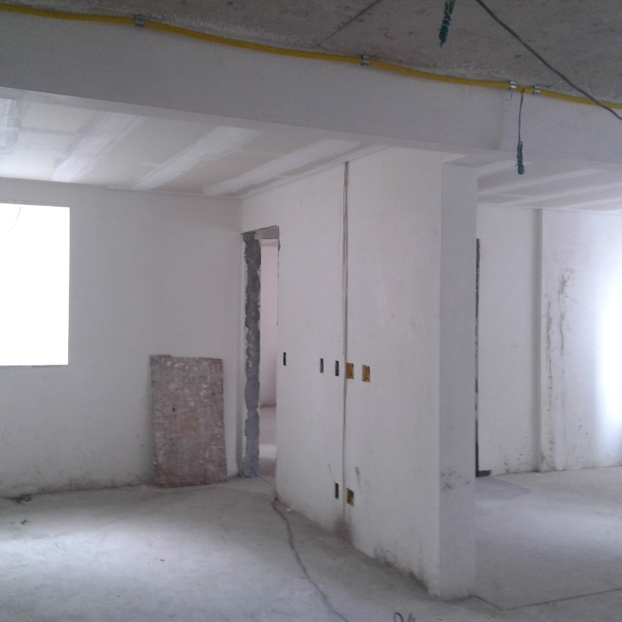
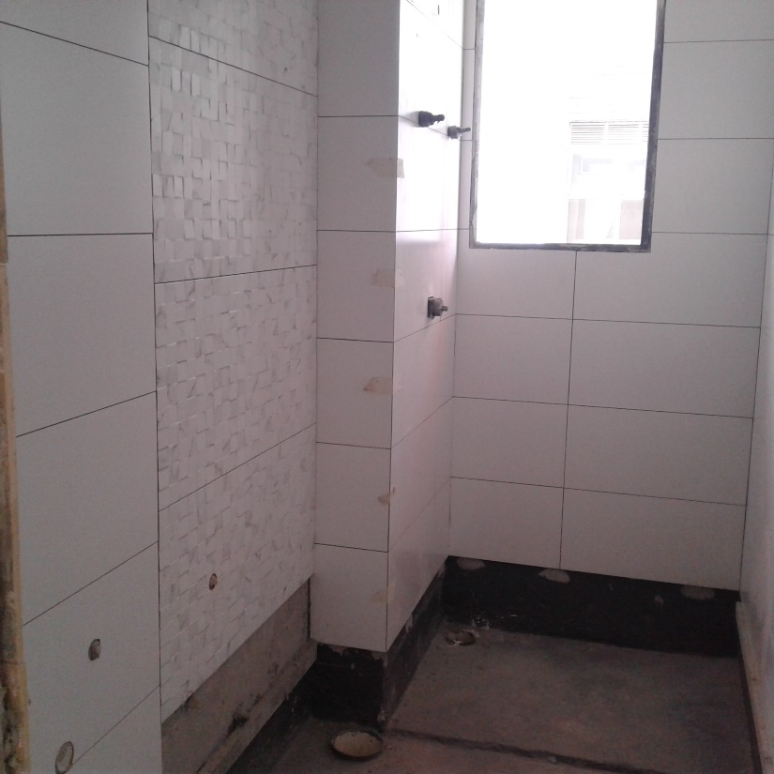
 |  |  |  |  |  | Informações Gerais:
 |  |  |  |  |  | Nome da obra:
 |  |  |  |  |  | ED. BE
 |  |  |  |  |  | Localização:
 |  |  |  |  |  | Rua Rio Grande do Norte, nº 836 - Bairro Savassi / Belo Horizonte - MG

 |  |  |  |  |  |  | Data Inicial de Pagtos:

 |  |  |  |  |  |  | Data Base de Orçamento: | Oct-19

 |  |  |  |  |  |  | Data de Início da Obra: | Aug-19

 |  |  |  |  |  |  | Data de Término prevista da Obra: | Apr-21

 |  |  |  |  |  |  | Data de entrega para cliente: | Oct-21

 |  |  |  |  |  |  | Mês de referência: | Oct-20

Painel de Indicadores 2
 |  | ED. BE
 |  | PAINEL DE INDICADORES | Mês: | Oct-20

1.1221 | A OBRA TEVE DESEMPENHO FÍSICO 12,21% MAIOR QUE O PREVISTO |  |  | 12.21
ÍNDICE DE DESEMPENHO FÍSICO
 | IDF
Oct-19 | 1.2243
Nov-19 | 1.2854
Dec-19 | 1.1356
Jan-20 | 1.1395
Feb-20 | 1.1585
Mar-20 | 1.0455
Apr-20 | 1.0287
May-20 | 0.9889
Jun-20 | 1.0147
Jul-20 | 1.0510
Aug-20 | 1.0921
Sep-20 | 1.1742
Oct-20 | 1.1221
Nov-20
Dec-20
Jan-21
Feb-21
Mar-21
Apr-21
May-21
Jun-21
Jul-21

0.91336943591 | O CUSTO REAL GLOBAL DA OBRA ESTÁ 8,66% MENOR QUE O PREVISTO |  |  | 8.66
ÍNDICE ECONÔMICO GLOBAL
 | IDE
Nov-19 | 0.9746
Dec-19 | 0.8953
Jan-20 | 0.8755
Feb-20 | 0.8856
Mar-20 | 0.9051
Apr-20 | 0.9019
May-20 | 0.9222
Jun-20 | 0.9174
Jul-20 | 0.9252
Aug-20 | 0.9261
Sep-20 | 0.9300
Oct-20 | 0.9134
Nov-20
Dec-20
Jan-21
Feb-21
Mar-21
Apr-21
May-21
Jun-21
Jul-21
PROJEÇÃO FINAL

0.90914313393 | O CUSTO REAL DAS DESPESAS DIRETAS ESTÁ 9,09% MENOR QUE O PREVISTO |  |  | 9.09
ÍNDICE ECONÔMICO DESPESAS DIRETAS
 | IDE
Nov-19 | 0.9702
Dec-19 | 0.9026
Jan-20 | 0.8818
Feb-20 | 0.8955
Mar-20 | 0.9072
Apr-20 | 0.9378
May-20 | 0.9291
Jun-20 | 0.9114
Jul-20 | 0.9329
Aug-20 | 0.9353
Sep-20 | 0.9479
Oct-20 | 0.9091
Nov-20
Dec-20
Jan-21
Feb-21
Mar-21
Apr-21
May-21
Jun-21
Jul-21
PROJEÇÃO FINAL

0.92077985845 | O CUSTO REAL DAS DESPESAS INDIRETAS ESTÁ 7,92% MENOR QUE O PREVISTO |  |  | 7.92
ÍNDICE ECONÔMICO DESPESAS INDIRETAS
 | IDE
Nov-19 | 0.9840
Dec-19 | 0.8783
Jan-20 | 0.8615
Feb-20 | 0.8644
Mar-20 | 0.9005
Apr-20 | 0.8282
May-20 | 0.9088
Jun-20 | 0.9291
Jul-20 | 0.9111
Aug-20 | 0.9089
Sep-20 | 0.8967
Oct-20 | 0.9208
Nov-20
Dec-20
Jan-21
Feb-21
Mar-21
Apr-21
May-21
Jun-21
Jul-21
PROJEÇÃO FINAL

Relatório Gerencial
ED. BE
 | RELATÓRIO GERENCIAL |  |  |  |  |  |  |  |  |  | Oct-20

 | ANÁLISE FINANCEIRA

 | CÓD. | DESCRIÇÃO |  | % MEDIDO | VALOR ORÇADO | Peso (%) | VALORES ACUMULADOS
 |  |  |  |  |  |  | Medido | Pagamentos (Pago + A Pagar + Compromet.) | Verba Disponível | Projeção
 | DESPESAS DIRETAS
 | 01 | PROJETOS |  | 99.55% | 292,658.27 | 2.87 | 291,352.07 | 311,418.60 | -18,760.33 | 311,001.88
 | 02 | LAUDOS E ESTUDOS |  | 100.00% | 55,821.98 | 0.55 | 55,821.98 | 42,044.18 | 13777.800103 | 42,044.18
 | 03 | SERVIÇOS PRELIMINARES |  | 100.00% | 65,086.80 | 0.64 | 65,086.80 | 48,136.79 | 16950.007763 | 46,312.89
 | 04 | TERRAPLENAGEM |  | 100.00% | 143,143.61 | 1.41 | 143,143.61 | 134,998.68 | 8144.9320829 | 134,998.68
 | 05 | FUNDAÇÃO |  | 100.00% | 531,854.81 | 5.22 | 531,854.81 | 517,899.60 | 13955.207381 | 517,710.98
 | 06 | SUPER-ESTRUTURA |  | 100.00% | 1,072,268.56 | 10.53 | 1,072,268.56 | 1,123,143.16 | -50874.597636 | 1,119,127.85
 | 07 | ALVENARIA / FECHAMENTO |  | 86.62% | 259,147.74 | 2.55 | 224,469.96 | 207,886.90 | 51260.837521 | 239,233.75
 | 08 | IMPERMEABILIZAÇÃO / ISOLAMENTO |  | 58.31% | 88,216.60 | 0.87 | 51,436.80 | 51,428.64 | 36787.963436 | 58,258.06
 | 09 | REVESTIMENTO DE PISO |  | 20.86% | 495,621.21 | 4.87 | 103,383.07 | 188,067.79 | 307553.42449 | 465,346.59
 | 10 | REVESTIMENTO DE PAREDE |  | 47.89% | 391,290.11 | 3.84 | 187,391.81 | 332,630.34 | 58659.763597 | 553,315.09
 | 11 | REVESTIMENTO DE TETO |  | 12.29% | 120,691.14 | 1.19 | 14,834.01 | 20,674.90 | 100016.24131 | 120,691.14
 | 12 | REVESTIMENTO EXTERNO |  | 84.84% | 356,856.05 | 3.50 | 302,767.32 | 293,355.77 | 63500.286182 | 283,772.55
 | 13 | ESQUADRIAS DE ALUMÍNIO |  | 1.99% | 786,539.60 | 7.72 | 15,670.52 | 257,036.32 | 529503.27765 | 786,539.60
 | 14 | ESQUADRIAS EM METALON |  | 5.15% | 69,389.22 | 0.68 | 3,574.50 | 0.00 | 69389.224217 | 69,389.22
 | 15 | ESQUADRIAS EM MADEIRA |  | 0.00% | 107,615.58 | 1.06 | 0.00 | 63,294.70 | 44320.87724 | 107,615.58
 | 16 | INSTALAÇÕES |  | 73.24% | 1,307,180.67 | 12.84 | 957,423.60 | 723,457.21 | 583723.45822 | 847,478.15
 | 17 | BANCADAS |  | 0.00% | 105,419.30 | 1.04 | 0.00 | 0.00 | 105419.29767 | 105,419.30
 | 18 | LOUÇAS E METAIS |  | 0.00% | 102,849.03 | 1.01 | 0.00 | 0.00 | 102849.02644 | 102,849.03
 | 19 | PINTURA |  | 1.23% | 230,486.01 | 2.26 | 2,843.79 | 5,405.46 | 225080.55144 | 230,486.01
 | 20 | DIVERSOS |  | 2.62% | 194,035.52 | 1.91 | 5,086.25 | 35,788.70 | 158246.81869 | 194,035.52
 | DESPESAS INDIRETAS
 | 01 | LICENÇAS, TAXAS E EMOLUMENTOS |  | 57.16% | 156,335.33 | 1.54 | 89,356.66 | 77,684.41 | 78650.922821 | 140,288.53
 | 02 | SEGURANÇA DO TRABALHO |  | 93.36% | 77,649.65 | 0.76 | 72,492.93 | 63,451.73 | 14197.916059 | 68,286.88
 | 03 | CUSTOS INDIRETOS - PESSOAL |  | 70.76% | 1,320,823.30 | 12.97 | 934,598.23 | 895,078.39 | 425744.90537 | 1,273,137.62
 | 04 | CUSTOS INDIRETOS - EQUIPAMENTOS |  | 86.92% | 226,023.17 | 2.22 | 196,465.77 | 107,459.80 | 118563.36831 | 130,321.92
 | 05 | CUSTOS INDIRETOS - OUTROS |  | 56.80% | 297,137.47 | 2.92 | 168,786.36 | 140,197.54 | 156939.93166 | 257,678.68
 | 06 | ADMINISTRAÇÃO |  | 62.94% | 1,327,846.15 | 13.04 | 835,776.99 | 831,598.61 | 496247.54008 | 1,322,437.75
 | Total Geral |  |  |  | 10,181,986.87 |  | 6,325,886.38 | 6,472,138.22 | 3,709,848.65 | 9,527,777.43

 | CUSTO ORÇADO | CUSTO PROJETADO
PROJETOS | 292,658.27 | 311,001.88
LAUDOS E ESTUDOS | 55,821.98 | 42,044.18
SERVIÇOS PRELIMINARES | 65,086.80 | 46,312.89
TERRAPLENAGEM | 143,143.61 | 134,998.68
FUNDAÇÃO | 531,854.81 | 517,710.98
SUPER-ESTRUTURA | 1,072,268.56 | 1,119,127.85
ALVENARIA / FECHAMENTO | 259,147.74 | 239,233.75
IMPERMEABILIZAÇÃO / ISOLAMENTO | 88,216.60 | 58,258.06
REVESTIMENTO DE PISO | 495,621.21 | 465,346.59
REVESTIMENTO DE PAREDE | 391,290.11 | 553,315.09
REVESTIMENTO DE TETO | 120,691.14 | 120,691.14
REVESTIMENTO EXTERNO | 356,856.05 | 283,772.55
ESQUADRIAS DE ALUMÍNIO | 786,539.60 | 786,539.60
ESQUADRIAS EM METALON | 69,389.22 | 69,389.22
ESQUADRIAS EM MADEIRA | 107,615.58 | 107,615.58
INSTALAÇÕES | 1,307,180.67 | 847,478.15
BANCADAS | 105,419.30 | 105,419.30
LOUÇAS E METAIS | 102,849.03 | 102,849.03
PINTURA | 230,486.01 | 230,486.01
DIVERSOS | 194,035.52 | 194,035.52
LICENÇAS, TAXAS E EMOLUMENTOS | 156,335.33 | 140,288.53
SEGURANÇA DO TRABALHO | 77,649.65 | 68,286.88
CUSTOS INDIRETOS - PESSOAL | 1,320,823.30 | 1,273,137.62
CUSTOS INDIRETOS - EQUIPAMENTOS | 226,023.17 | 130,321.92
CUSTOS INDIRETOS - OUTROS | 297,137.47 | 257,678.68
ADMINISTRAÇÃO | 1,327,846.15 | 1,322,437.75
 | SÍNTESE DAS PROJEÇÕES x ORÇAMENTO
 |  |  | Oct-20 | Sep-20
 | % Financeiro Acumulado Previsto |  | 59.14% | 53.65%
 | % Financeiro Acumulado Executado |  | 62.13% | 60.53%
 | Custo previsto até a data |  | R$5,921,260.35 | R$5,344,100.04
 | Custo medido até a data |  | R$6,325,886.38 | R$6,072,681.64
 | Custo Real até a data |  | R$5,777,871.27 | R$5,647,485.02
 | Valor orçado |  | R$10,181,986.87 | R$10,031,917.44
 | Custo projetado |  | R$ 9,527,777.43 | R$ 9,507,678.14
 | Tendência financeira |  | -6.43% | -5.23%
 | Custo projetado por m² de AEQ |  | R$ 2,930.58 | R$ 2,924.40
 | Área Equivalente |  | 3,251.16 | 3,251.16

 | EVOLUÇÃO FINANCEIRA

EVOLUÇÃO MENSAL DAS DESPESAS TOTAIS
 | %F.MÊS | % PREV.mes
Nov-19 | 2.63% | 2.37%
Dec-19 | 6.55% | 3.53%
Jan-20 | 3.69% | 3.45%
Feb-20 | 3.92% | 3.40%
Mar-20 | 3.32% | 4.93%
Apr-20 | 5.70% | 5.07%
May-20 | 3.30% | 4.13%
Jun-20 | 5.90% | 2.62%
Jul-20 | 4.46% | 2.84%
Aug-20 | 4.41% | 4.35%
Sep-20 | 5.59% | 4.31%
Oct-20 | 1.59% | 5.49%
Nov-20 |  | 9.24%
Dec-20 |  | 7.51%
Jan-21 |  | 5.69%
Feb-21 |  | 4.90%
Mar-21 |  | 7.85%
Apr-21 |  | 5.67%
May-21
Jun-21
Jul-21

EVOLUÇÃO ACUMULADA DAS DESPESAS TOTAIS
 | %F.ACUM | % PREV.
Nov-19 | 13.69% | 15.02%
Dec-19 | 20.24% | 18.55%
Jan-20 | 23.93% | 22.00%
Feb-20 | 27.85% | 25.40%
Mar-20 | 31.17% | 30.33%
Apr-20 | 36.87% | 35.40%
May-20 | 40.17% | 39.53%
Jun-20 | 46.07% | 42.15%
Jul-20 | 50.53% | 44.99%
Aug-20 | 54.94% | 49.34%
Sep-20 | 60.53% | 53.65%
Oct-20 | 62.13% | 59.14%
Nov-20 |  | 68.38%
Dec-20 |  | 75.89%
Jan-21 |  | 81.58%
Feb-21 |  | 86.48%
Mar-21 |  | 94.33%
Apr-21 |  | 100.00%
May-21
Jun-21
Jul-21

